合计数量
含 AI 生成
部位 | 板厚 | 单位 | 图纸数量 |  |  | 复核数量 | 差异 | 备注
 |  |  | Q355 | Q420 | 合计
钢梁 | 8 | kg | 1352.2 | 0 | 1352.2 | 0 | -1352 | 节段材料表无该厚度；来源应为拼接板(拼接数量汇总表)未提取→未完成
 | 10 | kg | 40128 | 0 | 40128 | 39920 | -208 | 节段材料表无该厚度；来源应为上层桥面系T60/T61(已计)与拼接板→部分未完成
 | 12 | kg | 193459.1 | 0 | 193459.1 | 191410 | -2049 | 节段材料表无该厚度；来源应为拼接板(拼接数量汇总表)未提取→未完成
 | 14 | kg | 847139 | 2518.5 | 849657.5 | 907550 | 57893
 | 16 | kg | 129234.4 | 27946.9 | 157181.3 | 285659 | 128477
 | 20 | kg | 879520.9 | 0 | 879520.9 | 1273686 | 394165
 | 24 | kg | 890863 | 11198.7 | 902061.7 | 1143120 | 241058
 | 28 | kg | 105369.4 | 12062.2 | 117431.6 | 120224 | 2793
 | 32 | kg | 408675.6 | 285997.4 | 694673 | 1317895 | 623222
 | 36 | kg | 531775 | 12270.3 | 544045.3 | 994751 | 450706
 | 40 | kg | 497184.5 | 341284.8 | 838469.3 | 1603069 | 764599
 | 44 | kg | 150793.2 | 256021.5 | 406814.7 | 771858 | 365043
 | 48 | kg | 33973.3 | 249660.1 | 283633.4 | 547062 | 263428
 | 60 | kg | 0 | 2458.8 | 2458.8 | 4934 | 2475
 | 80 | kg | 3052.1 | 6989.7 | 10041.8 | 20083 | 10042
 | 100 | kg | 3815.1 | 8737.1 | 12552.2 | 25104 | 12552
 | 焊缝 | kg | 68344.1 | 16927.6 | 85271.7 | 140533 | 55262 | 按1.5%计
其他钢板 | — | kg | 66851 |  | 66851 | 66026 | -825 | Q355B 66338.2 + Q355C 28.4 + Q235B 484.4
梁底挡块 | — | kg |  |  | 0 |  | 0 | 上层图册无梁底挡块数量，待设计核实
钢梁制造合计 |  | kg | 4851529.9 | 1234073.6 | 6085604 | 9452885 | 3367281
附属预埋 | 护栏 | kg | 250569.2 |  | 250569.2 | 250569 | 0
 | 路灯 | kg | 314 |  | 314 | 314 | 0

梁底挡块
含 AI 生成
梁板编号 | 板件名称 | 位置 | 材质 | 长 | 宽 | 厚 | 数量 | 单件重 | 全桥数量 | 合计重量 | 备注
 |  |  |  | mm | mm | mm |  | kg |  | kg
新沙高架桥 | 梁底挡块 | — | 待设计核实 |  |  |  |  |  |  |  | 本册为上层钢桁梁图册，梁底挡块数量见下部构造/支座相关图纸，待核实后补充

附属预埋件
梁板编号 | 板件名称 | 位置 | 材质 | 长 | 宽 | 厚 | 数量 | 单件重 | 全桥数量 | 合计重量 | 备注
 |  |  |  | mm | mm | mm |  | kg |  | kg |  | 8 | 10 | 12 | 14 | 16 | 20 | 24 | 28 | 32 | 36 | 40 | 44 | 48 | 60 | 80 | 100 | 合计
新沙高架桥 | 防撞护栏 | SS级+SA级 | Q355C |  |  |  | 1 | 250569.2 | 1 | 250569.2 | 页21 附属工程
新沙高架桥 | 路灯底座预埋 | LD | Q355C |  |  |  | 1 | 314.0 | 1 | 314.0 | 页21 附属工程
新沙高架桥 | 伸缩缝 | D240/D320 | Q355B |  |  |  | 1 | 65513.5 | 1 | 65513.5 | 页20 附属工程
新沙高架桥 | 集中排水 | PS-t20 | Q355D |  |  | 20 | 1 | 1753.2 | 1 | 1753.2
新沙高架桥 | 集中排水 | PS-t16 | Q355D |  |  | 16 | 1 | 1623.4 | 1 | 1623.4
 | 小计 |  |  |  |  |  |  |  |  | 319773.3
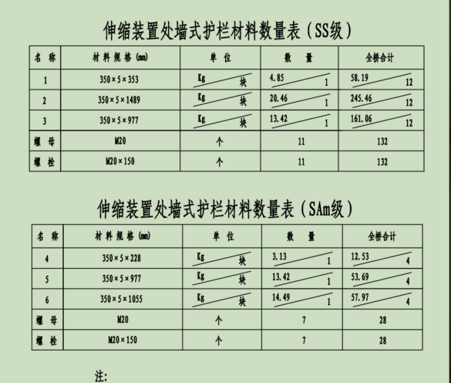
 | 按厚度汇总 |  |  |  |  |  |  |  |  |  |  | 0 | 0 | 0 | 0 | 1623 | 1753 | 0 | 0 | 0 | 0 | 0 | 0 | 0 | 0 | 0 | 0 | 3377

